Hoja1
Consolidado Estadisticas de Gestión de la (OAI) 2022
 |  | Recibidas | 45
 |  | Rechazadas | 1
 |  | Resueltas en Plazo | 44
 |  | Pendiente | 0

Consolidado Estadisticas de Gestión de la (OAI)

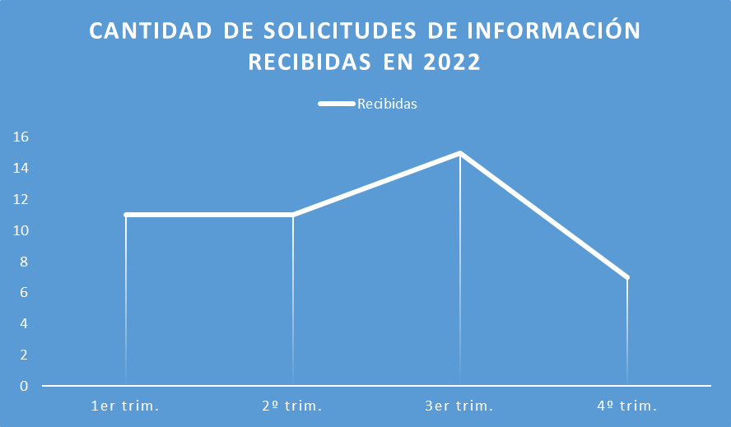

1er Trimestre | 11
2do Trimestre | 12
3er Trimestre | 15
4to Trimestre | 7
Total Recibidas | 45

Lic. Australia Pepin C.
Responsable de Acceso a la Información

